Sheet1
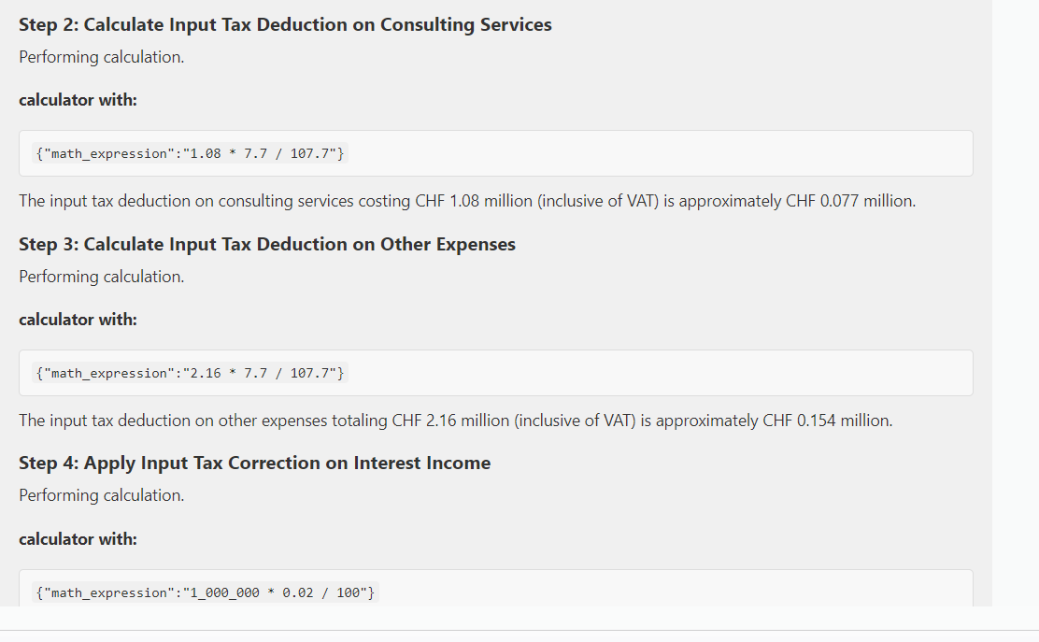

Thread log new version
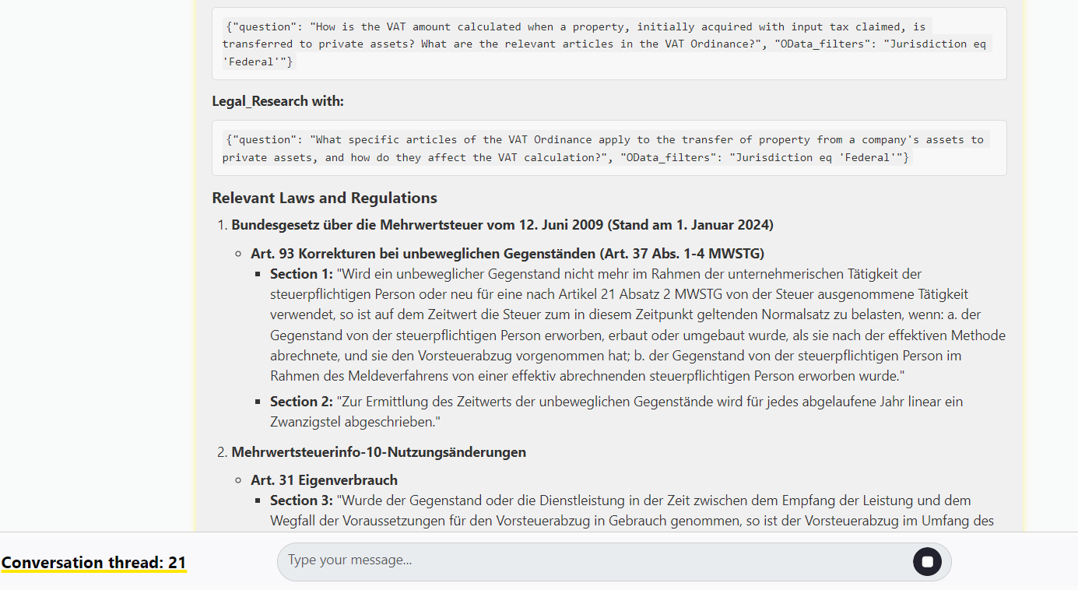
Thread 2 :
doesn't recognize separate rate for entrabce fees and follow up question didn't work
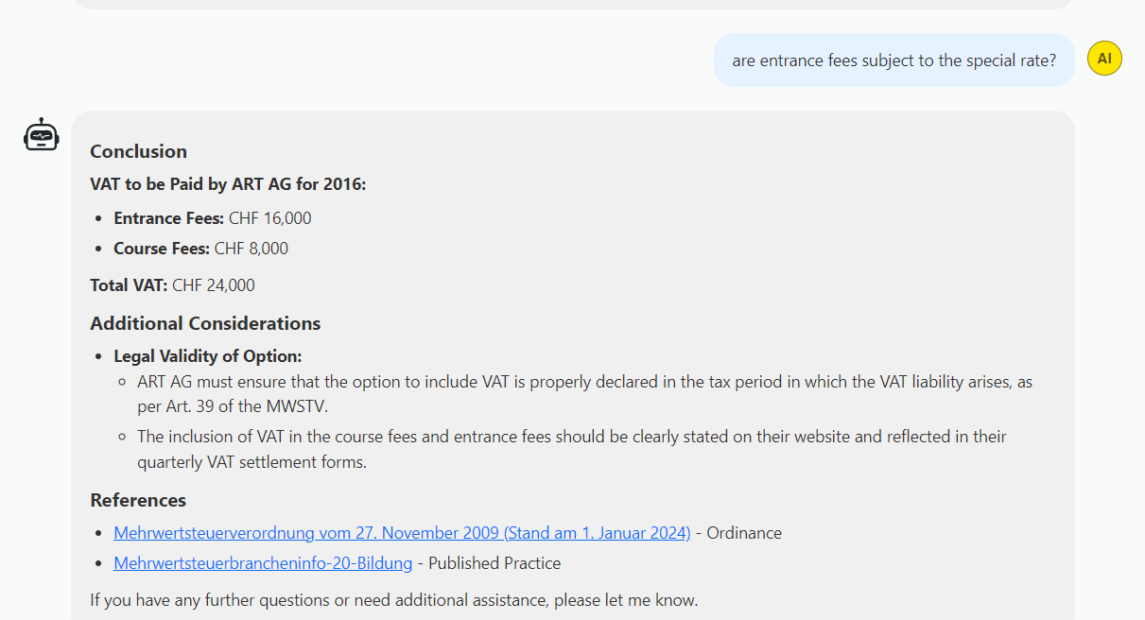

Thread 21
randomly gave me law in German

